Detail Design
Bản Thiết Kế Chi Tiết |  |  |  | Chức năng : | Hiển Thị Danh Sách Ứng Viên và thực hiện Duyệt /Loại CV |  | Người tạo : | ToanHH |  | Ngày Tạo : | 30/03/2023

 | Function List
 | No | Tên Chức Năng | Giải Thích
 | 1 | View CV candidate | Thực hiện hiển thị Modal View CV Candidate
 | 2 | Xử lý Duyệt CV | Thưc hiện việc Duyệt CV Ứng Viên
 | 3 | Xử lý Loại CV | Thưc hiện việc Loại CV Ứng Viên
 | 4 | Hiển thị lý do đã từng apply

 | Danh Sách API
 | No | Tên API | Action trên Screen
 | 1 | candidate.listbystatus | Lấy danh sách candidate có trạng thái là [0 =>"Nhận CV"]
 | 2 | candidate.pathCV | Hiển thị CV của ứng viên khi ấn vào ID
 | 3 | candidate.Note | Hiển thị lí do bị loại lần trước của Ứng Viên lưu trong Note
 | 4 | candidate.update | Cập nhật trạng thái của Ứng Viên khi thực hiện việc [Duyệt / Loại]

 | Danh Sách API bên ngoài
 | No | Tên API | Action trên Screen

Hiển Thị Khởi Tạo
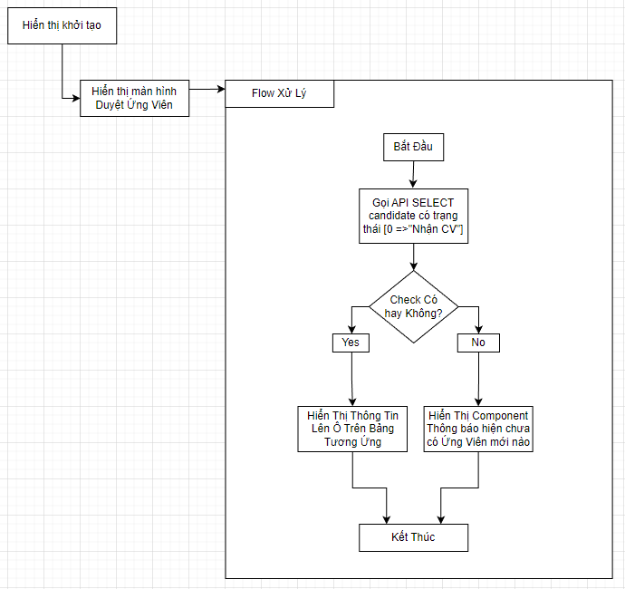

 |  |  |  |  |  | API candidate.listbystatus

 |  |  |  |  |  | Input
 |  |  |  |  |  | No. | Item | Kiểu | Input vào API | Giải thích
 |  |  |  |  |  | 1 | candidate.status | int | candidateStatus | Lấy List<candidate> có trạng thái là [0=>"Nhận CV"]
 |  |  |  |  |  | 2

 |  |  |  |  |  | Output
 |  |  |  |  |  | No. | Item | Kiểu | Output từ API | Giải thích
 |  |  |  |  |  | 1 | Status kết quả xử lý | bool | status | status kết quả xử lý được trả về từ API
 |  |  |  |  |  | 2 | message lỗi | array | message | Nhóm error message được trả về từ API
 |  |  |  |  |  | 3 | Candidate | List<candidate> | candidateList | Danh sách Ứng Viên trả về từ API

View CV candidate |  |  |  |  |  | API candidate.pathCV

 |  |  |  |  |  | Input
 |  |  |  |  |  | No. | Item | Kiểu | Input vào API | Giải thích
 |  |  |  |  |  | 1 | ID của Ứng Viên in row | string | candidateID | ID của ứng viên hiện tại trên dòng

 |  |  |  |  |  | Output
 |  |  |  |  |  | No. | Item | Kiểu | Output từ API | Giải thích
 |  |  |  |  |  | 1 | Status kết quả xử lý | bool | status | status kết quả xử lý được trả về từ API
 |  |  |  |  |  | 2 | message lỗi | array | message | Nhóm error message được trả về từ API
 |  |  |  |  |  | 3 | candidatepathCV | string | candidatepathCV | pathCV lưu trữ CV của ứng viên

Xử lý Duyệt CV
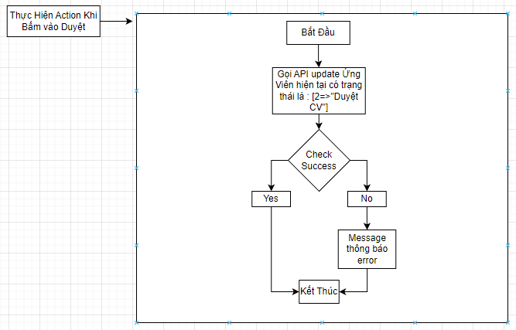

 |  |  |  |  |  | API candidate.update

 |  |  |  |  |  | Input
 |  |  |  |  |  | No. | Item | Kiểu | Input vào API | Giải thích
 |  |  |  |  |  | 1 | ID của Ứng Viên in row | string | candidateID | ID của ứng viên hiện tại trên dòng

 |  |  |  |  |  | Output
 |  |  |  |  |  | No. | Item | Kiểu | Output từ API | Giải thích
 |  |  |  |  |  | 1 | Status kết quả xử lý | bool | status | status kết quả xử lý được trả về từ API
 |  |  |  |  |  | 2 | message lỗi | array | message | Nhóm error message được trả về từ API

Xử lý Loại CV
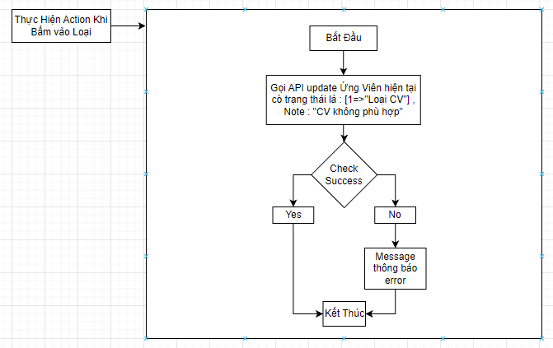

 |  |  |  |  |  | API Xử lý Loại CV

 |  |  |  |  |  | Input
 |  |  |  |  |  | No. | Item | Kiểu | Input vào API | Giải thích
 |  |  |  |  |  | 1 | ID của Ứng Viên in row | string | candidateID | ID của ứng viên hiện tại trên dòng

 |  |  |  |  |  | Output
 |  |  |  |  |  | No. | Item | Kiểu | Output từ API | Giải thích
 |  |  |  |  |  | 1 | Status kết quả xử lý | bool | status | status kết quả xử lý được trả về từ API
 |  |  |  |  |  | 2 | message lỗi | arrat | message | Nhóm error message được trả về từ API

\ | e\\\\\\\\-00000\*******************************************************
*eơ/*ơ***poi

Hiển thị lý do đã từng apply

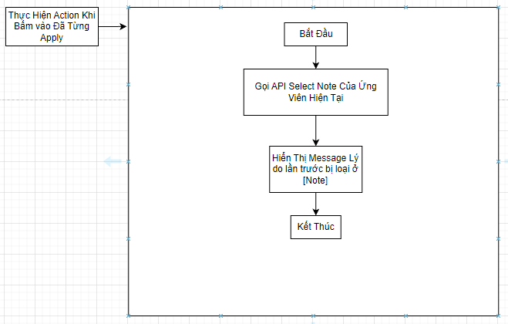

 |  |  |  |  |  | API candidate.Note

 |  |  |  |  |  | Input
 |  |  |  |  |  | No. | Item | Kiểu | Input vào API | Giải thích
 |  |  |  |  |  | 1 | ID của Ứng Viên in row | string | candidateID | ID của ứng viên hiện tại trên dòng
 |  |  |  |  |  |  |  |  |  | 0o.;/'

 |  |  |  |  |  | Output
 |  |  |  |  |  | No. | Item | Kiểu | Output từ API | Giải thích
 |  |  |  |  |  | 1 | Status kết quả xử lý | bool | status | status kết quả xử lý được trả về từ API
 |  |  |  |  |  | 2 | message lỗi | arrat | message | Nhóm error message được trả về từ API
 |  |  |  |  |  | 3 | candidateNote | string | candidateNote | Danh sách Ứng Viên trả về từ API

